Graficos
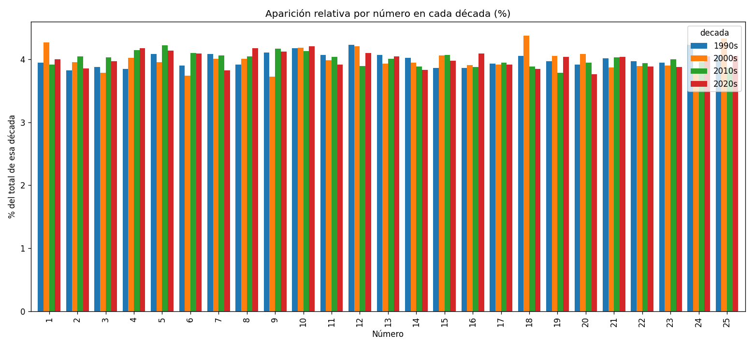
Graficos del analisis
Frecuencia de cada numero (barras casi iguales = sorteo justo):
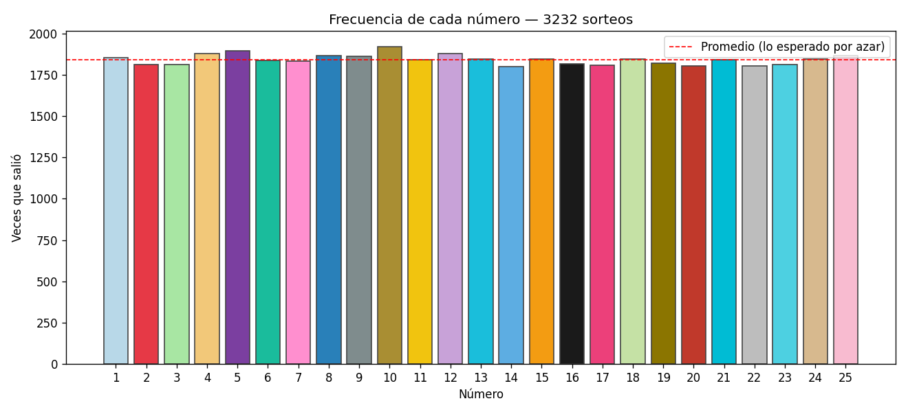

Atraso actual (sorteos sin salir):
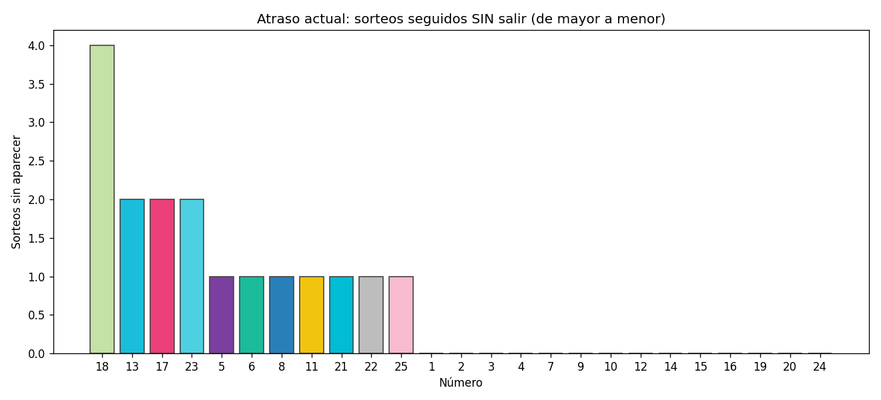

Aparicion por decada:

